Hinh anh ok
Nguyễn Thị Xuân
T +84 (8) 3827 8989 – Ext: 8918

STT | ĐVT | TÊN HÀNG | Xuất xứ/ loại hàng | Hình ảnh
1 | cái | Bấm 2 lỗ Eagle 837 (CH) PU-E01 | Loại 1 |  | 32000
2 | cái | Bấm 2 lỗ KW-Trio 978 New | Loại 2
3 | cái | Bấm kim 10 SDI 1106/1111 | Loại 1
4 | cái | Bấm kim 50 LA Trio - II | Loại 2
5 | cái | Bấm kim số 10 Plus ST-010E ST-P01 | Loại 1 |  | 24000
6 | cái | Bấm kim số 10 SDI 1104 ST-S02 | Loại 1
7 | cái | Bấm kim số 3 SDI 1137 | Loại 1
8 | cái | Bấm lỗ Trio 952- Chính hãng | Loại 1
9 | cái | Bàn cắt giấy Dân Hoa A4 PC-D01 | Loại 1
10 | cái | Bàn cắt giấy Dân Hoa A3 40x47 | Loại 1
11 | cuộn | Băng keo 2 mặt 0.5cm BKH-14 | Đúng yard
12 | cuộn | Băng keo 2 mặt mousse 24mmx9Y BKM-03 | Đúng yard
13 | chiếc | Băng keo 2 mặt mousse 48mmx9Y BKM-04 | Đúng yard
14 | chiếc | Băng keo 2 mặt 12mmx9Y BKH-05 (băng dính 2 mặt 1cm) | Đúng yard | 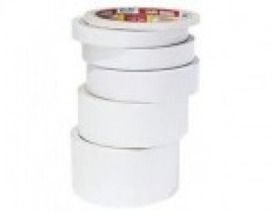 | Trùng 15
15 | cuộn | Băng keo 2 mặt 12mmx9Y BKH-05 | Đúng yard
16 | cuộn | Băng keo 2 mặt 18mmx9Y BKH-08 | Đúng yard - 16mm
17 | cuộn | Băng keo 2 mặt 24mmx9Y BKH-06 | Đúng yard
18 | cuộn | Băng keo 2 mặt 48mmx9Y BKH-07 | Đúng yard
19 | cuộn | Băng keo đục vàng (dán thùng) 48mmx100Y T-BKT-10 | Đúng yard |  | 10400
 | cuộn |  | 5cm 50 yard |  | Tư vấn
20 | cuộn | Băng keo giấy 24mmx18Y BKG-11 | Đúng yard
21 | cuộn | Băng keo trong 48mmx100Y T-BKT-10 | Đúng yard |  | 10400
 | cuộn |  | 5cm 50 yard |  | Tư vấn
22 | cuộn | Băng keo trong VP 18mmx18Y BKO-02 | Đúng yard |  | 1100
23 | cái | Bao thư A4 trắng EN-02 (100 cái/túi) | Việt Nam |  | 700
24 | cái | Bao thư A4 vàng EN-01(100 cái/túi) | Việt Nam | 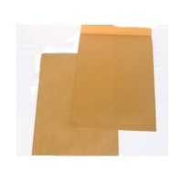 | 650
25 | cái | Bìa 2 nút F4 Kingstar 405F | Giai Phát
26 | cái | Bìa 20 lá A4 FO-DB01 | Hàng Flex Office
27 | cái | Bìa 40 lá A4 FO-DB02 | Hàng Flex Office
28 | cái | Bìa Acco A4 FO - PPFFA4 | Hàng Flex Office |  | 4500
 | cái |  | Trà My |  | Tư vấn
29 | cái | Bìa cây FO-RC02 (0.12mm) | Hàng Flex Office
 | cái |  | Bìa cây A4 trong lớn |  | Tư vấn
30 | cái | Bìa còng 50F4 2 mặt si ABBA 404F LA-A02 xanh | Thành Phát
31 | cái | Bìa còng 50mm F4 / FO-LAF13 (1 mặt xi) | Hàng Flex Office |  | 29000
32 | cái | Bìa còng 70F4 2 mặt si ABBA 404F LA-A02 xanh | Thành Phát
33 | cái | Bìa còng 70mm F4 / FO-LAF14 (1 mặt xi) | Hàng Flex Office |  | 29000
34 | cái | Bìa còng cua 3.5 cm Kingstar nhựa A4 | Giai Phát
35 | cái | Bìa còng Eagle 7cm (2 mặt simili - Agless) | Eagless |  | 24000
36 | cái | Bìa còng Kokuyo 10P A4 xanh 300B
37 | cái | Bìa hộp dây simili 7cm BF-04 xanh
38 | xấp | Bìa kiếng đóng sách A3 dày BC-T02 (100 tờ/xấp) | Đài Loan |  | 143000
 |  |  | Bìa kiếng VN 1.2 A3 |  | Tư vấn
39 | cái | Bìa lá A4 FO - CH03 (độ dày 0.15mm) | Hàng Flex Office
40 | cái | Bìa lá F4 FO - CH02 (dộ dày 0.15mm) | Hàng Flex Office
41 | hộp | Bìa lỗ A4 cô gái DVS RE-D01 (100 cái/hộp) | Hàn Quốc
42 | hộp | Bìa lỗ A4 TQ HE303AC RE-T02 (100 cái/xấp) | Trung Quốc |  | 32500
43 | cái | Bìa nhẫn D-Ring 3.5cm A4 lồng kiếng RF-T17 | Thành Phát
44 | cái | Bìa nhẫn O Ring 25 FO-ORB01 | Hàng Flex Office
45 | cái | Bìa nhựa đục 30 lá TQ | Trung Quốc | 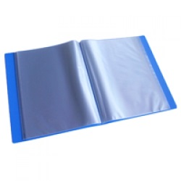
46 | cái | Bìa nhựa đục 40 lá TQ | Trung Quốc
47 | cái | Bìa nút F4 GP W-209F CB-G01 (12 cái/túi) trong | Giai Phát
48 | xấp | Bìa phân trang giấy 10 lá PGrand ID-G10 | Chính hãng Pgrand
49 | xấp | Bìa phân trang giấy 12 lá PGrand ID-G11 | Chính hãng Pgrand
50 | bộ | Bìa phân trang nhựa 10 lá LD ID-N11 | Long Dinh
51 | cái | Bìa treo Agless | Angless
52 | cái | Bìa trình ký A4 mica Xukiva No.188 BT-K01 (1 mặt) | Chính hãng Xukiva |  | 23000
53 | cái | Bìa trình ký đôi Kingstar A4 | Giai Phát |  | 28000
54 | cái | Bìa trình ký kép A4 Si Caro | Trung Quốc |  | 8000
55 | chiếc | Bơm bóng tay | Trung Quốc |  | 19500
56 | cây | Bút bi MATIX FO-024 (Xanh/đỏ/đen) | Hàng Flex Office
57 | cái | Bút bi MG4 (4 màu) | Trung Quốc
58 | cây | Bút bi TL025 - Grip xanh/đỏ/đen | Thiên Long |  | 3000
59 | cây | Bút bi TL027 xanh/đỏ/đen | Thiên Long |  | 2300
60 | cây | Bút bi TL034 - Jollee xanh/đỏ/đen | Thiên Long
61 | cây | Bút bi TL079- Trendee | Thiên Long |  | 2200
62 | cây | Bút bi TL08 xanh/đỏ/đen | Thiên Long |  | 2000
63 | cây | Bút bi Uni-ball SA-S BP-U01 (CH) xanh | Loại 1
64 | cây | Bút chì 2B Gstar Bút chì Gstar 2B 027 GP-G02 | Thiên Long | 250 | 2500
65 | cây | Bút chì bấm Pentel 0.5mm AX105 - loại 2 | Loại 2 |  | 7000
66 | cây | Bút chì Staedtler 132-2B | Loại 1 - Đức
67 | cây | Bút dạ quang Staedtler 364-23 HL-ST1 xanh | Loại 1 - Đức
68 | cây | Bút dạ quang thơm Toyo SP-28 HL-T01 xanh/hồng/vàng/lá/đỏ | Trung Quốc |  | 4800
69 | cây | Bút Dạ Quang TL HL-03 vàng/cam/hồng/lá/biển | Thiên Long |  | 5500
70 | bộ | Bút đế cắm SMART HOLDER FO-PH01 | Hàng Flex Office |  | 11000
71 | cây | Bút Gel B-01 B.Master xanh/đỏ/đen | Thiên Long |  | xanh đo
72 | cây | Bút Gel Jellitto GE-J01 (xanh/đen) | Hàn Quốc
73 | cây | Bút GEL08 - Sunbeam xanh/tím/đỏ/đen | Thiên Long |  | 4000
74 | cái | Bút kim UB 200 (xanh, đen , đỏ)
75 | cái | Bút kim UB 205 (xanh, đen , đỏ)
76 | cây | Bút lông bảng Artline EK-517 2mm WB-A04 lá | Loại 1
77 | cây | Bút lông bảng FO-WB015 xanh/đỏ/đen | Hàng Flex Office |  | 5500
78 | cây | Bút lông dầu Pilot PM-P01 đen - New | Trung Quốc - Loại 2 |  | Hàng không chất lượng
 | cây |  | Việt Nam - Penta | 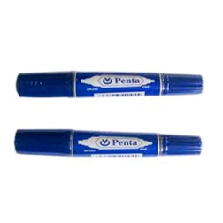 | 4200
79 | cây | Bút lông dầu PM04 xanh/đỏ/đen - CD (bút ghi đĩa) | Thiên Long |  | 6800
80 | cây | Bút lông dầu Zebra MO120 Mckie (New) PM-Z02 đỏ | Trung Quốc - Loại 2 |  | 2900
81 | cây | Bút nhũ My Metal 0.7mm T-GEL-01 (6 màu) | Hàn Quốc
82 | cái | Bút Uni-ball UB 150 RB-U15 - Loại 2 (xanh/đỏ/đen) | Loại 2 |  | 9000
83 | cây | Bút xóa FO - CP01 | Hàng Flex Office |  | 11000
84 | cây | Bút xóa kéo Plus (42-207 WH-105T) CT-P01 | Chính hãng | 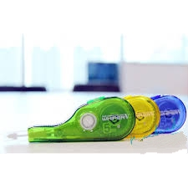 | 16800
85 | cây | Bút xóa Thiên Long CP-02 | Thiên Long |  | 16000
86 | cái | Cắt băng keo 2cm Tatomo Sunny 2001 TD-T21 | Loại 1 |  | 11000
87 | cái | Cắt băng keo 5cm Dân Hoa TD-D01 cam | Loại 1 |  | 13800
88 | cây | Chì bấm Pentel PD 105T | Loại 1
89 | hộp | Chỉ mục bìa treo (Suremark) Chỉ mục bìa treo (25 cái/ hộp) CM-01 | Loại 1
90 | cái | Chổi quét máy tính mini Taiwan M269816 CD-T01 | Loại 1
91 | cái | Chuốt bút chì SDI 0137 S-S01 ( loại 2) | Loại 2 |  | 3500
92 | con | Chuột vi tính Mitsumi 6603 WM-M02 | Loại 1 | 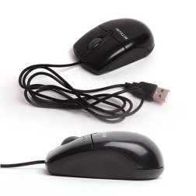
93 | cái | Dao rọc giấy lớn SDI 0426 - L2 | Loại 2 |  | 14000
94 | cái | Dao rọc giấy lớn TQ L803 KN-C02 | Trung Quốc | 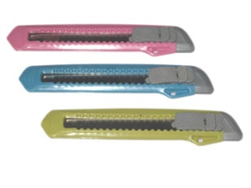
95 | cái | Dao rọc giấy nhỏ SDI 0404 KN-S03 New | Loại 1
96 | cái | Dao rọc giấy nhỏ TQ L804 KN-C01 | Trung Quốc
97 | cái | Dao rọc giấy SDI 0411 nhỏ L2 | Loại 2 |  | 7000
98 | cái | Dấu KW - Trio 20700 | Loại 1
99 | cái | Dấu ngày shiny S400 | Chính hãng Shinny |  | 130000
100 | cái | Dấu oval cho AS ( 4929) | Chính hãng Shinny
101 | cái | Dấu oval cho AT ( 4929) | Chính hãng Shinny
102 | cái | Dấu S401 | Chính hãng Shinny
103 | cái | Dấu S824/8913 Dấu lật shiny S854 (S824) nội dung anh/việt không logo | Chính hãng Shinny
104 | cái | Dấu S826D ( cán dấu, chưa gồm nội dung) | Chính hãng Shinny
105 | cái | Dấu S827D - Không bao gồm nội dung,logo, 3 dòng | Chính hãng Shinny |  | Bao gồm cán dấu + Nội dung
 | cái |  | Cán dấu S827D |  | Cán dấu S827 - Không có nội dung
 | cái |  | Dấu S827 - 3 dòng |  | Không có ngày tháng năm
106 | cái | Dấu S842 1dòng không logo, nội dung anh/việt | Chính hãng Shinny
107 | cái | Dấu S842 2dòng không logo, nội dung anh/việt | Chính hãng Shinny
108 | cái | Dấu S843 1dòng không logo, nội dung anh/việt | Chính hãng Shinny
109 | cái | Dấu S843 2dòng không logo, nội dung anh/việt | Chính hãng Shinny
110 | cái | Dấu trodat 4911 - 2 dòng | Chính hãng Trodat
111 | cái | Dấu trodat 4911 - 1 dòng | Chính hãng Trodat
112 | cái | Dấu trodat 4929 - 4 dòng | Chính hãng Trodat
113 | cuộn | Dây nylon (0.5kg/cuộn) | Loại phổ thông
114 | sợi | Dây ràng đồ 1.7 - 2m (Loại thường) | Loại 2
115 | sợi | Dây ràng đồ 1.7-2m tốt | Loại 1
116 | bịch | Dây thun khoanh lớn Hiệp Thành EL-04 (0.5kg/túi) | Loại 1
117 | cái | Đĩa CD-R Maxell 700MB CD-M01(50 cái/hộp) | Loại 1
118 | cái | Đĩa DVD-R Maxell 4.7GB 120min 1c/hộp VD-M02 | Loại 1 | 
119 | cái | Đĩa DVD-R Maxell 4.7GB 120min 50c/h VD-M01 | Loại 1
120 | hộp | Đinh dù Deli 0022 PN-D02 (ghim giấy inox tròn) | Loại 1
121 | bịch | Đinh ghim bảng đầu nhựa | Trung Quốc
122 | cái | Đồ lau bảng MT
123 | cái | Gáy lò xo nhựa 10mm R-10 (100 cái/hộp) trắng | Trung Quốc | 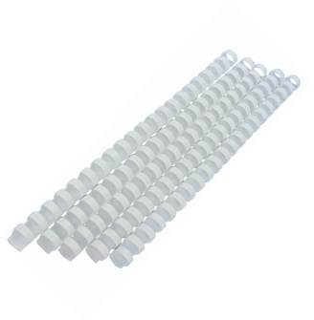
124 | cuộn | Gáy lò xo nhựa 16mm R-016 (100 cái/hộp) trắng | Trung Quốc
125 | cái | Gáy lò xo nhựa 32mm R-32 (50 cái/hộp) trắng | Trung Quốc
126 | cái | Gáy lò xo nhựa 45mm R-45 (50 cái/hộp) trắng | Trung Quốc
127 | cái | Gáy lò xo nhựa 51mm R-51 (50 cái/hộp) trắng | Trung Quốc
128 | bịch | Ghim kẹp giấy nhưa (Toàn Phát) | Toàn Phát
129 | tờ | Giấy A0 80gsm | Indonesia
130 | xấp | Giấy bìa màu A4 ĐB PGrand TMG-8116 BC-C29 vàng | Pgrand
131 | tờ | Giấy bìa màu A4 Subaru Sunflower BC-C03 (5 màu) | Thái Lan |  | 39000
132 | xấp | Giấy bìa màu A4/180 BC-C01 (5 Màu) | Pgrand
 | xấp |  | PC |  | Bìa Thái A4 PC (Trắng/ XD/ XL./ Vàng/ Hồng | 30000
133 | tờ | Giấy bìa màu nhuộm A3 BC-C15 xanh | Đài Loan
134 | xấp | Giấy Cane A4 Gate Uk Giấy scan Gateway A4/83 TP-G01(250 tờ/hộp) | Trung Quốc
135 | xấp | Giấy dán nhãn Tomy A4 đủ số |  |  | 1100000
136 | tờ | Giấy decal A4 L-01 đế vàng | Việt Nam |  | 71000
137 | hộp | Giấy decal A4 L-02 đế xanh | Loại 1 |  | 69000
138 | tờ | Giấy Econo New White 150gsm | Việt Nam
139 | cuộn | Giấy fax nhiệt SAHAKA 210 -216 - nhỏ 30m | Subaru |  | 14000
140 | ram | Giấy Ford màu A4/80 PP-F02 (4 màu) | Indonesia |  | 62000
142 | tờ | Giấy Ford trắng A4/180 PP-F37 (100 tờ/xấp) | Indonesia |  | 30000
143 |  | Giấy gói quà (10 tờ/ xấp) P-GW01 | Hàn Quốc
144 | tờ | Giấy Indo A1/80 PP-I03 | Indonesia |  | 1100
145 | hộp | Giấy lụa hộp Pulppy (180 tờ x2) FT-P01 | Việt Nam |  | 20000
146 | bịch | Giấy lụa hộp Pulppy hương trà (100 tờ x 2) FT-P02 | Việt Nam |  | 15000
147 | xấp | Giấy mỹ thuật Contrast Ivory CTI A4/100 AP-C04 (100 tờ/xấp)
148 | vĩ | Giấy note "sign here" Post-it 680-9 N-P04 | Mỹ |  | 33000
149 | tập | Giấy note 3x3 Pronoti | Pronoti |  | 5600
150 | xấp | Giấy note 3x4 vàng Pronoti | Pronoti
151 | tập | Giấy note 3x5 Pronoti | Pronoti
152 | xấp | Giấy note Post-it New Express 6537 3x3 N-P20 (6548) | Mỹ (giấy màu vàng 6537)
153 | xấp | Giấy note Pronoti 1.5x2 N-PR04 | Pronoti
154 | xấp | Giấy note Pronoti 3x2 N-PR08 | Pronoti
155 | ream | Giấy Pelure (giấy niêm phong) PEL-01 | Việt Nam-( 200 tờ/xấp)
156 | hộp | Giấy than Horse A4 (xanh/đen) | Loại 1 (100 tờ/hộp)
157 | cái | Gỡ kim số 10 Eagle 1029 SR-E02 | Trung Quốc
158 | cái | Gỡ kim Trio | Trung Quốc
159 | cái | Gôm Pentel ZEH-05N (48c/hộp) E-P05 New | Loại 2
160 | cây | Hồ dán 30 ml G-08 | Thiên Long
161 | chai | Hồ dán G-08 | Thiên Long
162 | cái | Hộp cắm viết Xukiva No.202 - 16x12,5x10,5 | Việt Nam
163 | cái | Hộp đĩa CD/DVD mica trong vuông DH-05 | Việt Nam
164 | cái | Hộp đựng bút Xukiva 172 PV-X01 | Việt Nam
165 | cái | Kệ 2 tầng trụ mica Xukiva 175-2 | Việt Nam | 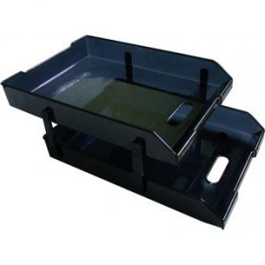
166 | cái | Kệ 2 tầng trượt mica DT3003-2 (303-2) FS-D01 | Việt Nam
167 | cái | Kệ 3 tầng mica Xukiva 180-3 | Việt Nam
168 | cái | Kệ 3 tầng trụ mica Xukiva 175-3 AS-X01 | Việt Nam | 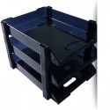
169 | cái | Kệ 3 tầng trượt mica Tatomo (104-37) FS-T01 | Việt Nam 180-3 |  | Trùng 167
170 | cái | Kệ rổ trung XKV 187 KR-X01 (đỏ/lá/vàng/xanh/đen) | Việt Nam
171 | lọ | Keo con chó (1 hộp 0.5 kg) | Việt Nam
172 | chai | Keo dán 502 G52-01 | Việt Nam
173 | chai | Keo dán Staedtler 920-122 (22g) G-ST2 | Loại 1
174 | xấp | Keo dán Stick-Tack SureMark SQ-6650 STI-01 | Suremark
175 | cái | Kéo đồi mồi 120 172mm SC-Z01 | Trung Quốc
176 | cây | Kéo Hoa Hồng 8 inch SC-H01 | Việt Nam
177 | cây | Keo khô 8g FO-G01 | Flex office
 | cây |  | Double |  | Tư vấn
178 | chai | Keo khô HQ Baiyi 8g G-BA1 | Hàn Quốc
179 | cái | Kéo văn phòng deli 6002/S100 | Trung Quốc -S100
180 | cây | Kéo Vp Nhật Sure Mark (SQ8815) | Suremark | 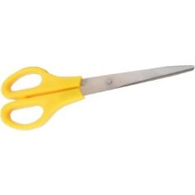
181 | hộp | Kẹp accord nhựa UNC | Unico
182 | cái | Kẹp bảng tên sắt | Việt Nam
183 | hộp | Kẹp bướm 15mm DC-015 | Trung Quốc - Slecho | 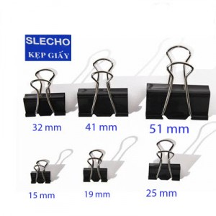
184 | hộp | Kẹp bướm 19mm DC-019 | Trung Quốc - Slecho
185 | hộp | Kẹp bướm 25mm DC-025 | Trung Quốc - Slecho
186 | hộp | Kẹp bướm 32mm DC-032 | Trung Quốc - Slecho
187 | hộp | Kẹp bướm 41mm DC-041 | Trung Quốc - Slecho
188 | hộp | Kẹp bướm 51mm DC-051 | Trung Quốc - Slecho
189 | hộp | Kẹp giấy 25mm FO-PAC01 (C62) (ghim inox tam giác)
190 | hộp | Kẹp giấy 25mm FO-PAC01 (C62) (ghim kep giấy nhỏ)
191 | cái | Key tag (Móc khóa SQ3308) 100 Cái/hộp | Suremark
192 | cái | Khay 3 tầng mica xukiva 169-3 | Việt Nam
193 | cái | Khay cắm bút 3 ngăn 203 (to) | Việt Nam - Xukiva 168
194 | cái | Khay thực đơn khổ A4 | Việt Nam
195 | hộp | Kim bấm KW-Trio 23/10A STS-T3 | Loại 2
196 | hộp | Kim bấm lớn Plus số 3 | Loại 1
197 | hộp | Kim bấm số 10 Plus 30-112 STS-P1 | Loại 1
198 | hộp | Kim bấm số 3 Plus 30-155 STS-P2 | Loại 1
199 | cái | Lau bảng Xukiva | Việt Nam
200 | cây | Lưỡi dao (UNC) Lưỡi dao UNC xanh lớn | UNC
201 | hộp | Lưỡi dao nhỏ (UNC) Lưỡi dao UNC xanh nhỏ | UNC
202 | cái | Mặt dấu S822- 2 dòng | Chính hãng Shinny
203 | cái | Mặt dấu S823-2 dòng | Chính hãng Shinny
204 | cái | Máy bấm lỗ Suremark SQ-8820 | Loại 1
205 | cái | Máy đóng số tự động 7 số Deli 7507 | Trung Quốc
206 | cái | Máy tính Casio 12 số JS-120L EC-C04 (TQ) | Loại 2
207 | cái | Máy tính Casio DM - 1400 - 14 số | Chính hãng
208 | cái | Máy tính Casio DS 480 (TQ) EC-C44 | Trung Quốc
209 | cái | Máy tính Casio M28 12 số EC-C55 | Loại 2
210 | cái | Máy tính kỹ thuật Casio FX500MS EC-C02 (CH) | Chính hãng
211 | vĩ | Miếng đệm mực 06 số (Kwtrio) - 5 miếng/vĩ | Đài Loan
212 | xấp | Miếng phân trang Pronoti 5 màu 45502 N-PR02 | Pronoti
213 | chai | Mực dấu Shiny S61/62/63 đỏ/xanh/đen | Shinny
214 | xấp | Nhãn Tommy các cỡ A5 | 10 tờ/xấp
215 | xấp | Note dạ quang 4 màu SureMark SQ6670 | Mỗi màu có 50 tờ 20x50mm.
216 | cái | Ổ cắm điện 6 ổ - 3 chấu - 2CT - 3m | Việt Nam
217 | cái | Ổ cắm điện Lioa 02 chấu 6 lỗ 5m | Việt Nam
218 | cái | Ổ điện Lioa 4 ổ 3 chấu 1CT- 3m | Việt Nam
219 | xấp | Phân trang nhựa 12 số (Thăng Long) | Thăng Long
220 | viên | Pin 9V Camelion | Camelion
221 | viên | Pin 9V Eveready 1222 (đen) B-EV04 (1v/vĩ) | Chính hãng - loại 1
222 | viên | Pin con ó vàng (Pin đại, điện áp 1.5V) | Chính hãng - loại 1
223 | viên | Pin nút Camelion A23 12V B-AG04 | Chính hãng - loại 1
224 | viên | Pin nút Tian Qiu AG13/357A 1.55V B-AG13 (10v/vĩ) | Trung Quốc
225 | viên | Pin Sạc 2A Camelion 2 viên/ vĩ | Chính hãng - loại 1
226 | viên | Pin sạc 2A Energizer 1500mAh | Chính hãng - loại 1
227 | bộ | Pin sac Panasonic AAA 1 vĩ / 2 viên | Chính hãng - loại 1 |  | Pin sạc 3A Panasonic Eneloop 750mAh - 2 viên/vỹ
228 | viên | Pin tiểu AA Energizer Max 1.5V B-EN02 (2v/vĩ) - Chính hãng | Chính hãng - loại 1
229 | viên | Pin tiểu AAA Energizer Max 1.5V B-EN01 (2v/vĩ) - Chính hãng | Chính hãng - loại 1
230 | viên | Pin tiểu Toshiba | Chính hãng - loại 1
231 | cái | Rổ nhựa chữ nhật đan 33.5 x 22 x 8cm BA-DUI | Nesu xanh dương
232 | hộp | Ruột chì 0.5-2B (Tatomo, YOYO) PCL-01 | Trung Quốc
233 | hộp | Ruột chì MonAmi ML-SQ-2B-0.5 PCL-M4 | Monami
234 | ống | Ruột chì Staedtler 0.5 - 250- 05 - 2B PCL-S5 | Loại 1
235 | hộp | Sáp đếm tiền W-02 (5 hộp/block) | Việt Nam
236 | cái | Sổ caro 30x40 Tiến Phát (D) SB-18 | Tiến Phát
237 | cuốn | Sổ lò xo A5 Grand 100 trang Sổ lò xo PGrand A5/70 bìa giấy 100tr 8512 HB-P06 | PGrand
238 | cuốn | Sổ lò xo bìa giấy CW 2203-A5 | Campap
239 | cuốn | Sổ lò xo PGrand A5/70 bìa nhựa 140tr 8562 HB-P02 | PGrand
240 | cái | Sổ namecard 240 gáy tròn NCH-02 | Việt Nam
241 | cái | Sổ namecard 500 gáy vuông | Việt Nam
242 | cuốn | Sổ Ricoh A4 | Ricoh | 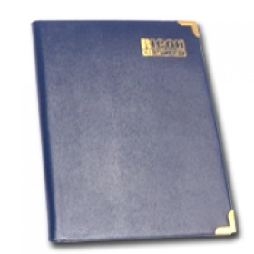
243 | cuốn | Sổ Ricoh A5 | Ricoh
244 | cuốn | Sổ Ricoh B5 | Ricoh
245 | cái | Tampon S400-7A | Shinny
246 | cái | Tampon S822 | Shinny
247 | cái | Thước kẻ 30 cm (Quiki) | Việt Nam
248 | cây | Thước kẻ 50cm (Quiki) | Việt Nam
249 | cây | Thước thẳng 30cm SR-03 | Thiên Long
250 | cây | Thước thẳng 50cm B.Nghé AR-05 T-SR-02 | Bến Nghé
251 | cái | Túi đĩa CD/DVD giấy 2 mặt DH-02 (100 cái/xấp) | Việt Nam
252 | kg | Túi OPP 2 quai | Loại thường
253 | cái | Túi tài liệu khóa dây A4 GP DB-G01 đủ màu | Giai Phát |  | Bìa nhựa cột dây Kingstar A4
254 | cái | Túi thẻ NV nhựa dẻo - ngang CH-03 Kẹp thẻ NV nhựa MT ICC-02 (100 cái/túi) xanh đậm | Bảng tên nhựa mỏng + kẹp nhựa
255 | kg | Túi Zipper 13x20cm ZB-15 | Loại tốt
256 | cái | USB 8G - Kingston | Kingston 2.0
257 |  | Ví đựng đĩa (20 đĩa) |  | 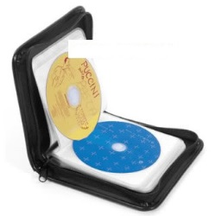
258 | cái | Ví đựng đĩa (40 đĩa) | Việt Nam - Loại tốt
259 |  | Ví đựng đĩa (60 đĩa) | Loại tốt 64 đĩa
260 | cây | Viết chì 6B Steadler 110-6B | Đức - loại 1
261 | cây | Viết chì bấm ngang Pentel PD 305T | Loại 1
262 | cây | Viết lông bảng Monami HQ xanh | Hàn Quốc
263 | cây | Viết lông dầu Hanson xanh 333 | Việt Nam - Penta |  | Thay thế cho Hanson chất lượng không tốt
264 |  | Vỏ đĩa mica vuông
265 | cái | Vỏ đĩa nhựa (4 đĩa ) | Việt Nam
266 | hộp | Vòng gia cố Sure Mark SQ-2006 RR-S01 | Loại 1

